Notice
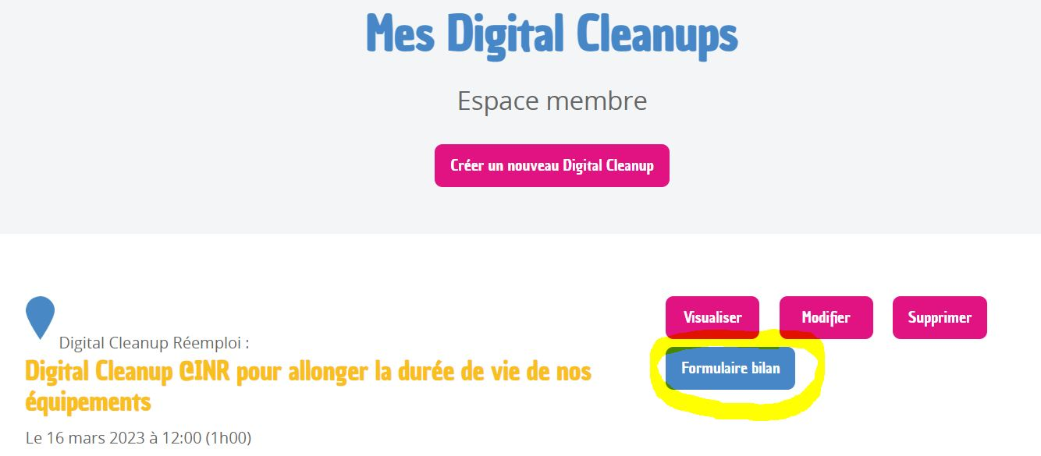
Bienvenue dans l'outil qui va vous permettre de comprendre votre impact après l'opération. Grâce à lui, vous allez pouvoir plus facilement vous rendre compte du gain environnemental engendré par votre action. Et rien de mieux que des équivalences pour mieux concrétiser notre impact !

Comment utiliser cet outil ?

1. Rendez-vous dans l'onglet correspondant à la catégorie de votre Digital Cleanup :
Digital Cleanup Données
Digital Cleanup Réemploi
Digital Cleanup Recyclage

2. Comprenez dans la première section l'impact de votre opération.

3. Remplissez dans la deuxième section les cellules grisées, liées aux chiffres globaux de votre opération.

4. Félicitez-vous de votre impact positif ! Et suivez les liens pour encore mieux apprécier votre impact positif.

5. Si vous êtes organisateur.rice, n'oubliez pas de remplir le formulaire bilan pour chaque Digital Cleanup organisé depuis votre espace en ligne :
--> https://digital-cleanup-day.fr/mes-digital-cleanups/

